年齢階層別_普及率(金額)
歯科 ジェネリック医薬品普及率(金額ベース)
広域連合全体(年齢階層別)
 |  | 薬剤費(円) |  |  |  |  |  |  | 薬剤費合計
 |  | 65歳～69歳 | 70歳～74歳 | 75歳～79歳 | 80歳～84歳 | 85歳～89歳 | 90歳～94歳 | 95歳～ | 全年齢(円) | 構成比(%)
A | 薬剤費総額(☆★を含む) | 364,739 | 1,414,185 | 218,909,036 | 156,959,861 | 97,619,996 | 45,088,367 | 8,317,775 | 528,673,959
B | 薬剤費総額(☆★を除く) | 168,444 | 693,008 | 149,108,712 | 91,578,905 | 61,513,269 | 32,306,330 | 5,112,393 | 340,481,062 | 100.0%
C | ジェネリック医薬品薬剤費 | 124,542 | 413,243 | 39,228,368 | 36,715,572 | 22,243,415 | 9,918,283 | 2,984,646 | 111,628,069 | 32.8%
D | 先発品薬剤費 | 43,902 | 279,765 | 109,880,344 | 54,863,333 | 39,269,854 | 22,388,047 | 2,127,747 | 228,852,993 | 67.2%
E | 先発品薬剤費のうちジェネリック医薬品が存在する金額範囲 | 43,016 | 189,272 | 27,843,263 | 24,007,953 | 13,542,428 | 4,829,827 | 1,341,434 | 71,797,194 | 21.1%
E1 | Eのうち通知対象のジェネリック医薬品範囲※ | - | - | - | - | - | - | - | - | -
E2 | Eのうち通知対象外のジェネリック医薬品範囲※ | - | - | - | - | - | - | - | - | -
F | 先発品薬剤費のうちジェネリック医薬品が存在しない金額範囲 | 886 | 90,493 | 82,037,081 | 30,855,380 | 25,727,425 | 17,558,220 | 786,313 | 157,055,799 | 46.1%
G | 先発品のうち削減可能額※ | - | - | - | - | - | - | - | -
C/(C+E) | ジェネリック医薬品普及率(金額) | 74.3% | 68.6% | 58.5% | 60.5% | 62.2% | 67.3% | 69.0% | 60.9%
データ化範囲(分析対象)…歯科の電子レセプト。対象診療年月は令和6年4月～令和7年3月診療分(12カ月分)。
資格確認日…1日でも資格があれば分析対象としている。
年齢基準日…令和7年3月31日時点。
厚生労働省指定薬剤のうち、☆(後発医薬品がある先発医薬品で後発医薬品と同額又は薬価が低いもの)★(後発医薬品で先発医薬品と同額又は薬価が高いもの)に該当する医薬品を除外。
※Eのうち通知対象のジェネリック医薬品範囲…歯科の電子レセプトにおける通知対象のジェネリック医薬品の定義が設定されていないため、｢-｣としている。
※Eのうち通知対象外のジェネリック医薬品範囲…歯科の電子レセプトにおける通知対象外のジェネリック医薬品の定義が設定されていないため、｢-｣としている。
※先発品のうち削減可能額…削減可能金額の算出に必要な、歯科の電子レセプトにおける通知対象のジェネリック医薬品の定義が設定されていないため、｢-｣としている。

歯科 ジェネリック医薬品普及率(金額ベース)
広域連合全体(年齢階層別)

データ化範囲(分析対象)…歯科の電子レセプト。対象診療年月は令和6年4月～令和7年3月診療分(12カ月分)。
資格確認日…1日でも資格があれば分析対象としている。
年齢基準日…令和7年3月31日時点。
※ジェネリック医薬品普及率…ジェネリック医薬品薬剤費/(ジェネリック医薬品薬剤費+先発品薬剤費のうちジェネリック医薬品が存在する金額範囲)

年齢階層別_普及率(数量)
歯科 ジェネリック医薬品普及率(数量ベース)
広域連合全体(年齢階層別)
 |  | 薬剤数量(数) |  |  |  |  |  |  | 薬剤数量合計
 |  | 65歳～69歳 | 70歳～74歳 | 75歳～79歳 | 80歳～84歳 | 85歳～89歳 | 90歳～94歳 | 95歳～ | 全年齢(数) | 構成比(%)
A | 薬剤総量(☆★を含む) | 14,316 | 53,082 | 4,997,228 | 4,874,373 | 2,581,841 | 1,034,656 | 228,168 | 13,783,664
B | 薬剤総量(☆★を除く) | 3,490 | 14,596 | 1,774,375 | 1,757,251 | 867,809 | 400,061 | 62,524 | 4,880,105 | 100.0%
C | ジェネリック医薬品薬剤数量 | 2,250 | 9,579 | 722,027 | 665,312 | 381,855 | 141,784 | 30,293 | 1,953,100 | 40.0%
D | 先発品薬剤数量 | 1,240 | 5,017 | 1,052,347 | 1,091,938 | 485,954 | 258,277 | 32,231 | 2,927,005 | 60.0%
E | 先発品薬剤数量のうちジェネリック医薬品が存在する数量 | 1,237 | 2,534 | 375,185 | 329,558 | 168,681 | 49,590 | 9,072 | 935,857 | 19.2%
E1 | Eのうち通知対象のジェネリック医薬品切替可能数量※ | - | - | - | - | - | - | - | - | -
E2 | Eのうち通知対象外のジェネリック医薬品切替可能数量※ | - | - | - | - | - | - | - | - | -
F | 先発品薬剤数量のうちジェネリック医薬品が存在しない数量 | 3 | 2,483 | 677,162 | 762,380 | 317,273 | 208,687 | 23,159 | 1,991,147 | 40.8%
C/(C+E) | ジェネリック医薬品普及率(数量) | 64.5% | 79.1% | 65.8% | 66.9% | 69.4% | 74.1% | 77.0% | 67.6%
データ化範囲(分析対象)…歯科の電子レセプト。対象診療年月は令和6年4月～令和7年3月診療分(12カ月分)。
資格確認日…1日でも資格があれば分析対象としている。
年齢基準日…令和7年3月31日時点。
厚生労働省指定薬剤のうち、☆(後発医薬品がある先発医薬品で後発医薬品と同額又は薬価が低いもの)★(後発医薬品で先発医薬品と同額又は薬価が高いもの)に該当する医薬品を除外。
※Eのうち通知対象のジェネリック医薬品切替可能数量…歯科の電子レセプトにおける通知対象のジェネリック医薬品の定義が設定されていないため、｢-｣としている。
※Eのうち通知対象外のジェネリック医薬品切替可能数量…歯科の電子レセプトにおける通知対象外のジェネリック医薬品の定義が設定されていないため、｢-｣としている。

歯科 ジェネリック医薬品普及率(数量ベース)
広域連合全体(年齢階層別)

データ化範囲(分析対象)…歯科の電子レセプト。対象診療年月は令和6年4月～令和7年3月診療分(12カ月分)。
資格確認日…1日でも資格があれば分析対象としている。
年齢基準日…令和7年3月31日時点。
※ジェネリック医薬品普及率…ジェネリック医薬品薬剤数量/(ジェネリック医薬品薬剤数量+先発品薬剤数量のうちジェネリック医薬品が存在する数量)

市区町村別_普及率(金額)グラフ
歯科 令和6年度ジェネリック医薬品普及率(金額ベース) | 前年度との差分(歯科 令和6年度ジェネリック医薬品普及率(金額ベース))
市区町村別 | 市区町村別
 | 令和6年度普及率 金額ベース |  | 広域連合全体
忠岡町 | 95.4% | 60.9% | 0
太子町 | 93.3% | 60.9% | 0
堺市東区 | 82.1% | 60.9% | 0
西淀川区 | 80.2% | 60.9% | 0
此花区 | 79.8% | 60.9% | 0
豊能町 | 79.6% | 60.9% | 0
港区 | 79.2% | 60.9% | 0
能勢町 | 75.6% | 60.9% | 0
岸和田市 | 75.3% | 60.9% | 0
堺市北区 | 75.3% | 60.9% | 0
泉佐野市 | 75.2% | 60.9% | 0
東成区 | 74.6% | 60.9% | 0
摂津市 | 74.5% | 60.9% | 0
交野市 | 73.9% | 60.9% | 0
堺市中区 | 73.5% | 60.9% | 0
貝塚市 | 72.7% | 60.9% | 0
高石市 | 72.4% | 60.9% | 0
茨木市 | 72.3% | 60.9% | 0
大正区 | 71.6% | 60.9% | 0
八尾市 | 70.5% | 60.9% | 0
堺市美原区 | 69.8% | 60.9% | 0
堺市西区 | 68.6% | 60.9% | 0
浪速区 | 67.8% | 60.9% | 0
守口市 | 67.4% | 60.9% | 0
高槻市 | 67.4% | 60.9% | 0
阪南市 | 67.1% | 60.9% | 0
堺市 | 67.0% | 60.9% | 0
島本町 | 66.3% | 60.9% | 0
淀川区 | 65.9% | 60.9% | 0
阿倍野区 | 65.9% | 60.9% | 0
東大阪市 | 64.5% | 60.9% | 0
生野区 | 63.6% | 60.9% | 0
吹田市 | 63.2% | 60.9% | 0
旭区 | 63.0% | 60.9% | 0
東淀川区 | 63.0% | 60.9% | 0
鶴見区 | 62.8% | 60.9% | 0
岬町 | 62.7% | 60.9% | 0
住吉区 | 62.6% | 60.9% | 0
河内長野市 | 62.5% | 60.9% | 0
平野区 | 61.6% | 60.9% | 0
泉大津市 | 60.7% | 60.9% | 0
大阪狭山市 | 60.5% | 60.9% | 0
北区 | 60.3% | 60.9% | 0
天王寺区 | 60.0% | 60.9% | 0
寝屋川市 | 58.5% | 60.9% | 0
大阪市 | 58.4% | 60.9% | 0
和泉市 | 58.4% | 60.9% | 0
河南町 | 57.3% | 60.9% | 0
堺市南区 | 57.0% | 60.9% | 0
西区 | 56.8% | 60.9% | 0
...
 | 前年度との差分(令和6年度普及率 金額ベース) |  | 広域連合全体
忠岡町 | 8.3 | 11.1 | 0
太子町 | 18.7 | 11.1 | 0
堺市東区 | 12.6 | 11.1 | 0
西淀川区 | 10.1 | 11.1 | 0
此花区 | 11.8 | 11.1 | 0
豊能町 | 13.3 | 11.1 | 0
港区 | 12.5 | 11.1 | 0
能勢町 | 1.8 | 11.1 | 0
岸和田市 | 10.3 | 11.1 | 0
堺市北区 | 19.6 | 11.1 | 0
泉佐野市 | 17.6 | 11.1 | 0
東成区 | 17.9 | 11.1 | 0
摂津市 | 29.0 | 11.1 | 0
交野市 | 23.4 | 11.1 | 0
堺市中区 | 24.4 | 11.1 | 0
貝塚市 | 11.7 | 11.1 | 0
高石市 | 19.2 | 11.1 | 0
茨木市 | 9.8 | 11.1 | 0
大正区 | 13.1 | 11.1 | 0
八尾市 | 16.3 | 11.1 | 0
堺市美原区 | 23.9 | 11.1 | 0
堺市西区 | 10.0 | 11.1 | 0
浪速区 | 19.7 | 11.1 | 0
守口市 | 13.1 | 11.1 | 0
高槻市 | 17.6 | 11.1 | 0
阪南市 | 11.0 | 11.1 | 0
堺市 | 12.8 | 11.1 | 0
島本町 | 11.8 | 11.1 | 0
淀川区 | 18.5 | 11.1 | 0
阿倍野区 | 13.2 | 11.1 | 0
東大阪市 | 10.1 | 11.1 | 0
生野区 | 13.8 | 11.1 | 0
吹田市 | 9.8 | 11.1 | 0
旭区 | 15.1 | 11.1 | 0
東淀川区 | 11.7 | 11.1 | 0
鶴見区 | 15.6 | 11.1 | 0
岬町 | 15.9 | 11.1 | 0
住吉区 | 16.4 | 11.1 | 0
河内長野市 | 6.7 | 11.1 | 0
平野区 | 11.9 | 11.1 | 0
泉大津市 | 15.0 | 11.1 | 0
大阪狭山市 | 13.6 | 11.1 | 0
北区 | 10.5 | 11.1 | 0
天王寺区 | 7.5 | 11.1 | 0
寝屋川市 | 4.4 | 11.1 | 0
大阪市 | 10.3 | 11.1 | 0
和泉市 | 11.2 | 11.1 | 0
河南町 | 14.6 | 11.1 | 0
堺市南区 | 1.8 | 11.1 | 0
西区 | 6.4 | 11.1 | 0
...

市区町村別_普及率(金額)MAP
歯科 令和6年度ジェネリック医薬品普及率(金額ベース)
市区町村別

 | 81.0% | 以上 | 96.0% | 以下

 | 68.0% | 以上 | 81.0% | 未満

 | 55.0% | 以上 | 68.0% | 未満

 | 42.0% | 以上 | 55.0% | 未満

 | 29.0% | 以上 | 42.0% | 未満

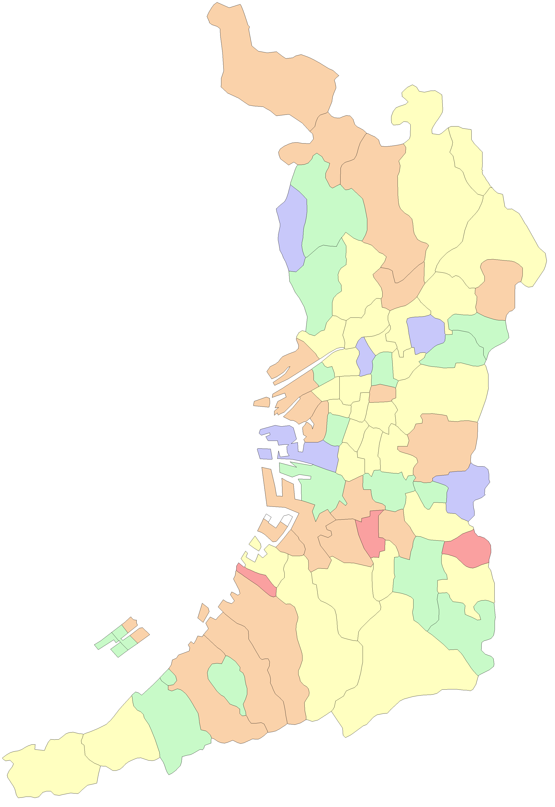
 |  |  |  |  | 大阪市
 |  |  |  |  | 堺市

能勢町

豊能町

島本町

茨木市
高槻市

箕面市

池田市
枚方市

豊中市
吹田市
摂津市
寝屋川市
交野市

守口市
東淀川区
四條畷市
門真市
淀川区
旭区

都島区
大東市
西淀川区
北区
鶴見区
福島区
城東区

此花区
中央区
西区
東成区
東大阪市

港区
浪速区
天王寺区
生野区
西成区
大正区
阿倍野区
東住吉区
八尾市
住之江区
住吉区
平野区

堺区
松原市
柏原市
藤井寺市
北区

羽曳野市
西区
東区
美原区
高石市
中区
太子町

泉大津市
富田林市
忠岡町
大阪狭山市
河南町
南区

千早赤阪村
貝塚市
岸和田市

和泉市
河内長野市
田尻町
熊取町

泉南市
泉佐野市

阪南市

岬町

市区町村別_普及率(数量)グラフ
歯科 令和6年度ジェネリック医薬品普及率(数量ベース) | 前年度との差分(歯科 令和6年度ジェネリック医薬品普及率(数量ベース))
市区町村別 | 市区町村別
 | 令和6年度普及率 数量ベース |  | 広域連合全体
太子町 | 87.4% | 67.6% | 0
忠岡町 | 86.0% | 67.6% | 0
港区 | 81.4% | 67.6% | 0
豊能町 | 80.7% | 67.6% | 0
島本町 | 79.0% | 67.6% | 0
千早赤阪村 | 77.8% | 67.6% | 0
四條畷市 | 77.4% | 67.6% | 0
摂津市 | 77.3% | 67.6% | 0
堺市南区 | 75.9% | 67.6% | 0
大阪狭山市 | 75.7% | 67.6% | 0
生野区 | 75.7% | 67.6% | 0
泉大津市 | 75.6% | 67.6% | 0
高石市 | 75.4% | 67.6% | 0
茨木市 | 74.3% | 67.6% | 0
河南町 | 74.1% | 67.6% | 0
淀川区 | 73.9% | 67.6% | 0
富田林市 | 72.9% | 67.6% | 0
東淀川区 | 71.9% | 67.6% | 0
羽曳野市 | 71.5% | 67.6% | 0
門真市 | 71.4% | 67.6% | 0
吹田市 | 71.1% | 67.6% | 0
豊中市 | 71.0% | 67.6% | 0
堺市中区 | 71.0% | 67.6% | 0
河内長野市 | 70.9% | 67.6% | 0
守口市 | 70.4% | 67.6% | 0
堺市西区 | 70.4% | 67.6% | 0
西淀川区 | 70.3% | 67.6% | 0
岸和田市 | 70.1% | 67.6% | 0
大正区 | 69.4% | 67.6% | 0
堺市 | 68.8% | 67.6% | 0
高槻市 | 68.8% | 67.6% | 0
藤井寺市 | 68.5% | 67.6% | 0
天王寺区 | 68.2% | 67.6% | 0
貝塚市 | 68.0% | 67.6% | 0
浪速区 | 67.6% | 67.6% | 0
東成区 | 67.5% | 67.6% | 0
鶴見区 | 67.2% | 67.6% | 0
北区 | 67.1% | 67.6% | 0
此花区 | 66.9% | 67.6% | 0
大阪市 | 66.8% | 67.6% | 0
和泉市 | 66.8% | 67.6% | 0
東住吉区 | 66.4% | 67.6% | 0
西成区 | 66.4% | 67.6% | 0
堺市堺区 | 65.8% | 67.6% | 0
堺市東区 | 65.7% | 67.6% | 0
住吉区 | 65.6% | 67.6% | 0
住之江区 | 65.5% | 67.6% | 0
平野区 | 65.0% | 67.6% | 0
枚方市 | 64.4% | 67.6% | 0
西区 | 64.4% | 67.6% | 0
...
 | 前年度との差分(令和6年度普及率 数量ベース) |  | 広域連合全体
太子町 | 18.8 | 16.0 | 0
忠岡町 | 16.2 | 16.0 | 0
港区 | 11.2 | 16.0 | 0
豊能町 | 14.1 | 16.0 | 0
島本町 | 12.2 | 16.0 | 0
千早赤阪村 | 23.5 | 16.0 | 0
四條畷市 | 15.1 | 16.0 | 0
摂津市 | 21.7 | 16.0 | 0
堺市南区 | 20.7 | 16.0 | 0
大阪狭山市 | 16.6 | 16.0 | 0
生野区 | 21.5 | 16.0 | 0
泉大津市 | 20.5 | 16.0 | 0
高石市 | 27.9 | 16.0 | 0
茨木市 | 14.1 | 16.0 | 0
河南町 | 20.1 | 16.0 | 0
淀川区 | 20.3 | 16.0 | 0
富田林市 | 19.3 | 16.0 | 0
東淀川区 | 19.5 | 16.0 | 0
羽曳野市 | 21.7 | 16.0 | 0
門真市 | 7.3 | 16.0 | 0
吹田市 | 14.0 | 16.0 | 0
豊中市 | 12.6 | 16.0 | 0
堺市中区 | 21.6 | 16.0 | 0
河内長野市 | 27.0 | 16.0 | 0
守口市 | 14.8 | 16.0 | 0
堺市西区 | 16.6 | 16.0 | 0
西淀川区 | 12.0 | 16.0 | 0
岸和田市 | 15.1 | 16.0 | 0
大正区 | 8.9 | 16.0 | 0
堺市 | 18.4 | 16.0 | 0
高槻市 | 17.7 | 16.0 | 0
藤井寺市 | 13.0 | 16.0 | 0
天王寺区 | 17.9 | 16.0 | 0
貝塚市 | 13.8 | 16.0 | 0
浪速区 | 14.9 | 16.0 | 0
東成区 | 19.8 | 16.0 | 0
鶴見区 | 22.0 | 16.0 | 0
北区 | 17.9 | 16.0 | 0
此花区 | 7.3 | 16.0 | 0
大阪市 | 15.6 | 16.0 | 0
和泉市 | 17.8 | 16.0 | 0
東住吉区 | 12.8 | 16.0 | 0
西成区 | 5.9 | 16.0 | 0
堺市堺区 | 17.9 | 16.0 | 0
堺市東区 | 11.5 | 16.0 | 0
住吉区 | 17.3 | 16.0 | 0
住之江区 | 12.8 | 16.0 | 0
平野区 | 16.7 | 16.0 | 0
枚方市 | 15.3 | 16.0 | 0
西区 | 16.3 | 16.0 | 0
...

市区町村別_普及率(数量)MAP
歯科 令和6年度ジェネリック医薬品普及率(数量ベース)
市区町村別

 | 78.0% | 以上 | 88.0% | 以下

 | 70.0% | 以上 | 78.0% | 未満

 | 62.0% | 以上 | 70.0% | 未満

 | 54.0% | 以上 | 62.0% | 未満

 | 46.0% | 以上 | 54.0% | 未満

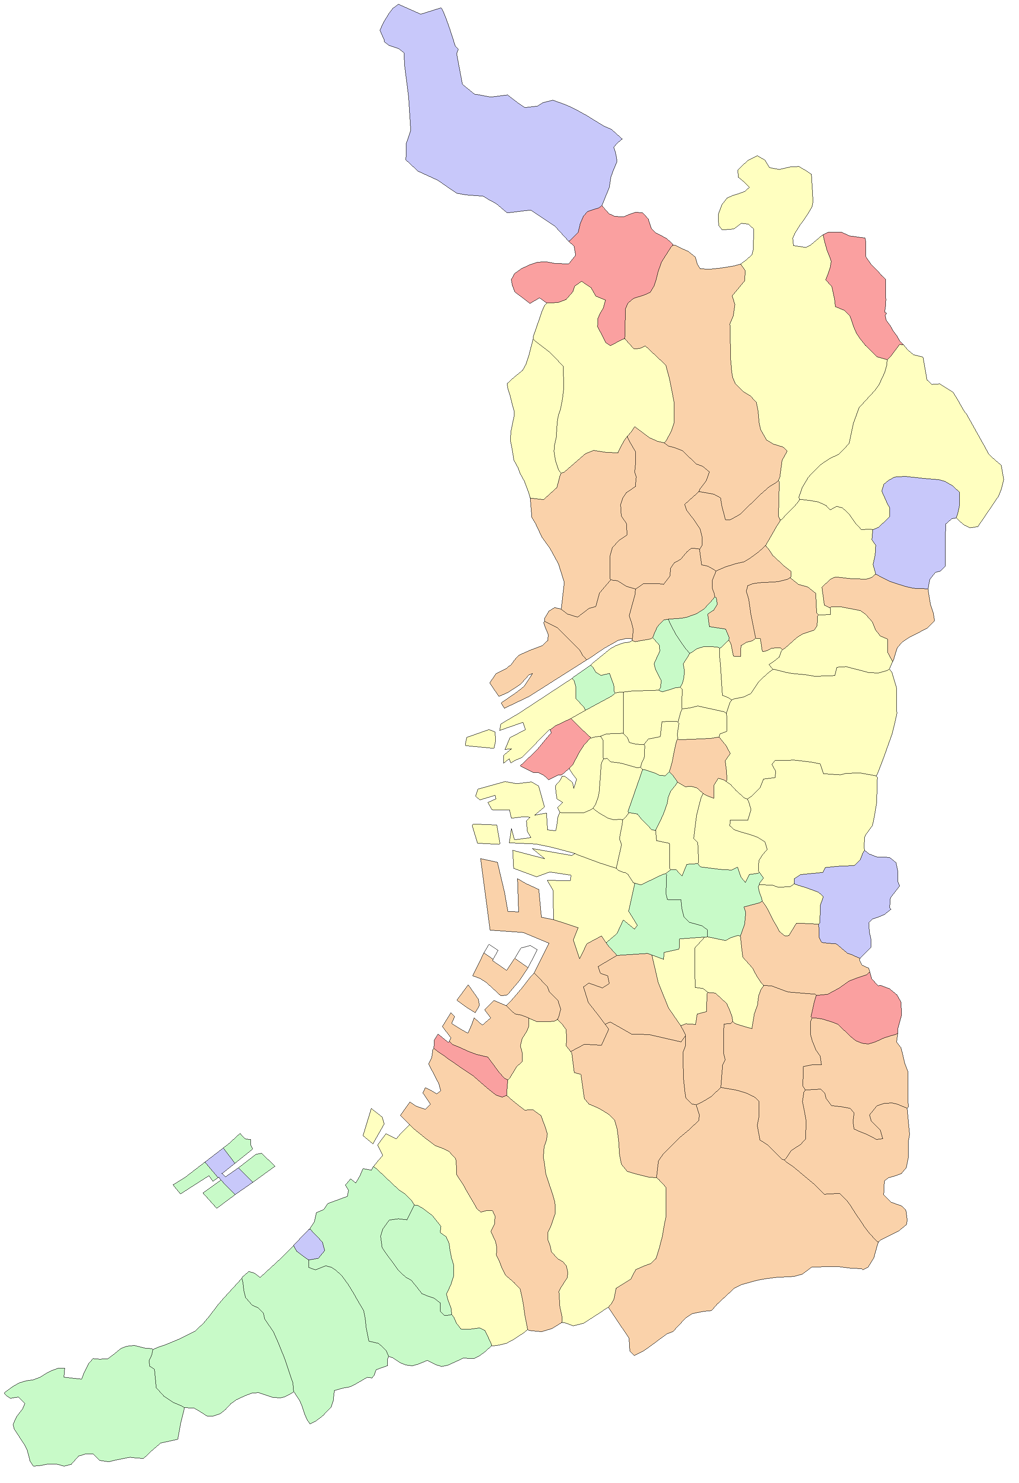
 |  |  |  |  | 大阪市
 |  |  |  |  | 堺市

能勢町

豊能町

島本町

茨木市
高槻市

箕面市

池田市
枚方市

豊中市
吹田市
摂津市
寝屋川市
交野市

守口市
東淀川区
四條畷市
門真市
淀川区
旭区

都島区
大東市
西淀川区
北区
鶴見区
福島区
城東区

此花区
中央区
西区
東成区
東大阪市

港区
浪速区
天王寺区
生野区
西成区
大正区
阿倍野区
東住吉区
八尾市
住之江区
住吉区
平野区

堺区
松原市
柏原市
藤井寺市
北区

羽曳野市
西区
東区
美原区
高石市
中区
太子町

泉大津市
富田林市
忠岡町
大阪狭山市
河南町
南区

千早赤阪村
貝塚市
岸和田市

和泉市
河内長野市
田尻町
熊取町

泉南市
泉佐野市

阪南市

岬町

